1検索方法
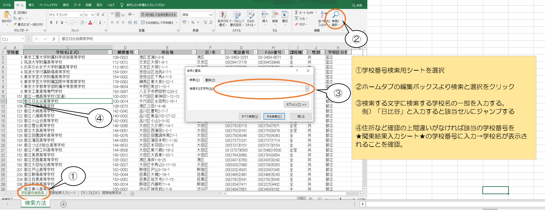

※0123

★R3申請書★
■データはメール添付(エクセルのまま） 送信をお願いします！
令和3年度 優 秀 校 ・ 優 秀 選 手 (高体連表彰）申 請 書

専門部名のご入力を忘れずに！
 |  |  |  | 専門部名： | No.
 |  |  |  | 専門部長名：
■足りない場合はシートをコピーしてご利用ください。
【優秀校】
●表彰基準●
★優秀校★
1－（1）…専門部より各1校(男女各1校）
1－（2）…全国総体3位以内の入賞校
★優秀選手★
2－（1）…専門部より2名（男女各2名ずつ）
2－（2）…全国総体3位以内の入賞者
2－（3）…全日本代表として国際大会に参加した選手
学校番号 | 学 校 名 | 男女 | エントリー人数 （数字のみ入力） | 基準 | 成 績

成績は3つまでとしてください。（サンプル参照）
【優秀選手】 |  |  | 苗字と名前の間は全角1文字スペースを入れてください。
学校番号 | 学 校 名 | 男女 | 名 前 （漢字に注意） | 基準 | 成 績

東京都高等学校体育連盟事務局
 |  | 〒163-8001
 |  | 東京都新宿区西新宿二丁目8番１号
 |  | 東京都庁第二本庁舎 15階
 |  | ＴＥＬ；03-5320-7470
 |  | ＦＡＸ；03-5388-1733
mail：staff＠tokyo-kotairen.gr.jp

【参考サンプル】申請書記入例
■データはメール添付(エクセルのまま） 送信をお願いします！
令和3年度 優 秀 校 ・ 優 秀 選 手 (高体連表彰）申 請 書

専門部名のご入力を忘れずに！
 |  |  |  | 専門部名： | No. 1 陸上競技男子
 |  |  |  | 専門部長名： | 陸上 歩
■足りない場合はシート毎にコピーをしてご利用ください。
【優秀校】
学校番号 | 学 校 名 | 男女 | エントリー人数 （数字のみ入力） | 基準 | 成 績
学校番号を入力すると自動で学校名が反映されます！
●表彰基準●
★優秀校★
1－（1）…専門部より各1校(男女各1校）
1－（2）…全国総体3位以内の入賞校
★優秀選手★
2－（1）…専門部より2名（男女各2名ずつ）
2－（2）…全国総体3位以内の入賞者
2－（3）…全日本代表として国際大会に参加した選手

学校番号は「1検索方法」より検索してください。
大会参加申込み書に記載の選手の人数を記入して下さい。
（部活在籍人数ではありません。大会エントリー選手人数です）
今年度の成績3つまで 記入例：3つ以上の場合
全国選抜大会出場、
関東大会優勝
全国総体ベスト16等

【優秀選手】 |  |  | 苗字と名前の間は全角1文字スペースを入れてください。
学校番号 | 学 校 名 | 男女 | 名 前 （漢字に注意） | 基準 | 成 績

今年度の成績3つまで記入例：3つ以上の場合
全国選抜大会出場、
関東大会優勝
全国総体ベスト16等

東京都高等学校体育連盟事務局
 |  | 〒163-8001
 |  | 東京都新宿区西新宿二丁目8番１号
 |  | 東京都庁第二本庁舎 15階
 |  | ＴＥＬ；03-5320-7470
 |  | ＦＡＸ；03-5388-1733
mail：staff＠tokyo-kotairen.gr.jp

